Solicitud gráfica
 | Área: | Ciencias Naturales |  |  | Fecha:
 | Grado: | 10
 | Título del tema: | Mecánica de fluidos |  |  | ¿Cuaderno de estudio o recurso? | Recurso
 | Editor: | Diana García |  |  | Motor del recurso | M5A

 | Código guión o recurso: | CN_10_07_REC180 | ← Para determinar este código, visite la hoja de Ayuda
 |  |  |  |  | ESPECIFICACIÓN DE ARCHIVOS A ENTREGAR
Núm. | Archivo Shutterstock o ruta en web | Imagen para: | Tipo | Ubicación de la imagen en el recurso M5A | Nombre imagen SMALL | Tamaño imagen SMALL | Nombre imagen ZOOM | Tamaño imagen ZOOM | Descripción | Observaciones
IMG01 | 231520402 | Recurso M5A | Fotografía | Contenido | CN_10_07_REC180_IMG01n.png | 286 x 286 px | CN_10_07_REC180_IMG01a.png | 500 x 500 px | Casa
IMG02 | Imagen | Recurso M5A | Ilustración | Contenido | CN_10_07_REC180_IMG02n.png | 286 x 286 px | CN_10_07_REC180_IMG02a.png | 500 x 500 px | Esquema tubo | 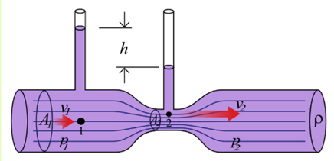 Ilustrar similar. Cambiar color
IMG03 | Imagen | Recurso M5A | Ilustración | Contenido | CN_10_07_REC180_IMG03n.png | 286 x 286 px | CN_10_07_REC180_IMG03a.png | 500 x 500 px | Esquema tubo | 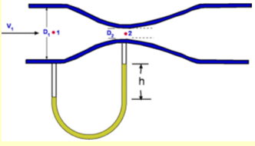 Ilustrar similar. Cambiar color
IMG04 | Imagen | Recurso M5A | Ilustración | Contenido | CN_10_07_REC180_IMG04n.png | 286 x 286 px | CN_10_07_REC180_IMG04a.png | 500 x 500 px | Esquema tubo | 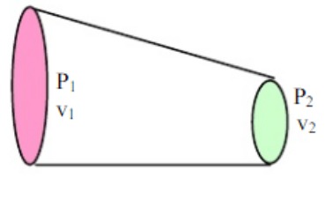 Ilustrar similar. Cambiar color
IMG05 | Imagen | Recurso M5A | Ilustración | Contenido | CN_10_07_REC180_IMG05n.png | 286 x 286 px | CN_10_07_REC180_IMG05a.png | 500 x 500 px | Esquema tubo | Ilustrar como se muestra en la imagen.
IMG06 | 196835714 | Recurso M5A | Fotografía | Contenido | CN_10_07_REC180_IMG06n.png | 286 x 286 px | CN_10_07_REC180_IMG06a.png | 500 x 500 px | Avión
IMG07 | Imagen | Recurso M5A | Ilustración | Contenido | CN_10_07_REC180_IMG07n.png | 286 x 286 px | CN_10_07_REC180_IMG07a.png | 500 x 500 px | Esquema tanque | 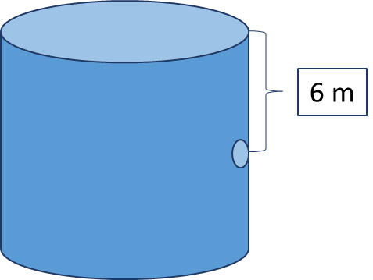 Ilustrar como se muestra en la imagen.
IMG08 | 432725215 | Recurso M5A | Fotografía | Contenido | CN_10_07_REC180_IMG08n.png | 286 x 286 px | CN_10_07_REC180_IMG08a.png | 500 x 500 px | Tubo venturi

